Sheet1
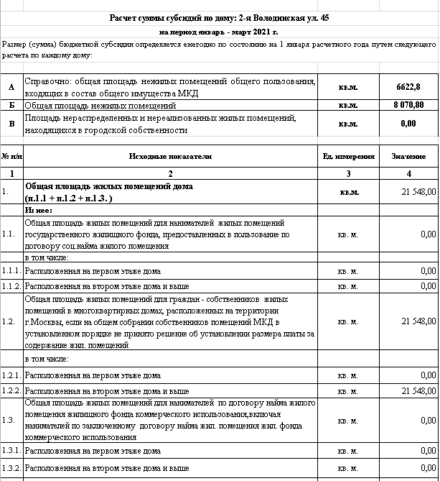
Расчет суммы субсидий по дому: 2-я Володинская ул. 45
на период январь - март 2021 г.
Размер (сумма) бюджетной субсидии определяется ежегодно по состоянию на 1 января расчетного года путем следующего расчета по каждому дому:

А | Справочно: общая площадь нежилых помещений общего пользования, входящих в состав общего имущества МКД | кв.м. | 6622.8
Б | Общая площадь нежилых помещений | кв.м. | 8,070.80
В | Площадь нераспределенных и нереализованных жилых помещений, находящихся в городской собственности | кв.м. | 0.00

№ п/п | Исходные показатели | Ед. измерения | Значение
1 | 2 | 3 | 4
1. | Общая площадь жилых помещений дома (п.1.1 + п.1.2 + п.1.3. ) | кв.м. | 21,548.00
 | Из нее:
1.1. | Общая площадь жилых помещений для нанимателей жилых помещений государственного жилищного фонда, предоставленных в пользование по договору соц.найма жилого помещения | кв. м. | 0.00
 | в том числе:
1.1.1. | Расположенная на первом этаже дома | кв. м. | 0.00
1.1.2. | Расположенная на втором этаже дома и выше | кв. м. | 0.00
1.2. | Общая площадь жилых помещений для граждан - собственников жилых помещений в многоквартирных домах, расположенных на территории г.Москвы, если на общем собрании собственников помещений МКД в установленном порядке не принято решение об установлении размера платы за содержание жил. помещений | кв. м. | 21,548.00
 | в том числе:
1.2.1. | Расположенная на первом этаже дома | кв. м. | 0.00
1.2.2. | Расположенная на втором этаже дома и выше | кв. м. | 21,548.00
1.3. | Общая площадь жилых помещений для нанимателей по договору найма жилого помещения жилищного фонда коммерческого использования,включая нанимателей по заключенному договору найма жил. помещения жил. фонда коммерческого использования | кв. м. | 0.00
1.3.1. | Расположенная на первом этаже дома | кв. м. | 0.00
1.3.2. | Расположенная на втором этаже дома и выше | кв. м. | 0.00
2. | Ставка планово-нормативного расхода по содержанию и текущему ремонту общего имущества в многоквартирном доме, утвержденная в установленном порядке Правительства Москвы на соответствующий период времени (применяется ставка в зависимости от категории дома и того, входит или не входит земельный участок в состав общего имущества) | руб./кв. м площади в мес. | 31.89
3. | Цены , утстановленные Правительством Москвы для расчетов с нанимателями и собственниками жилых помещений, в зависимости от категории дома | руб./кв. м площади в мес.
 | в том числе:
3.1. | Цена за содержание и ремонт жилого помещения за площадь, расположенную на первом этаже дома | руб./кв. м площади в мес. | 27.80
3.2. | Цена за содержание и ремонт жилого помещения за площадь, расположенную на втором этаже дома и выше | руб./кв. м площади в мес. | 31.89
3.3. | Величина расходов на обращение с отходами | руб/кв. м площади в мес. | 6.63
Определение размера (суммы) бюджетной субсидии
4. | Планово-нормативный расход равен: п.2 * (п.1.1 + п.1.2+п.1.3. ) | руб. в месяц | 828,305.12
5. | Доход равен сумме произведений: (п.5.1 + п.5.2 ) | руб. в месяц | 687,165.72
5.1. | Произведение цены за содержание и ремонт жилых помещений за площадь, расположенную на первом этаже дома, на площадь этих помещений (п.1.1.1 + п.1.2.1+п.1.3.1.) * п.3.1 | руб. в месяц | 687,165.72
5.2. | Произведение цены за содержание и ремонт жилых помещений за площадь, расположенную навтором этаже дома и выше, на площадь этих помещений (п.1.1.2 + п.1.2.2+1.3.2.) * п.3.2 | руб. в месяц | 0.00
6. | Сумма бюджетной субсидии равна разнице между планово-нормативным расходом и доходом, получаемым от начислений платежей за услуги по содержанию и ремонту жилых помещений гражданам, оплачивающим указанные услуги в порядке и по ценам, установленным Правительством Москвы (п.4 - п.5) |  | 141139.40
7. | Объем стоимости работ по обращению с отходами с учетом величины расходов 2,34 руб. за кв.м жилой и нежилой площади (Б+В+п.1)*п.3.3 | руб. в месяц | 196,372.64
8. | Сумма бюджетной субсидии равна разнице между планово-нормативным расходом и доходом, получаемым от нанимателей и собственников жилья, оплачивающих жилищные услуги по ценам и на условиях, регулируемых Правительством Москвы, и расходами на обращение с отходами (п.6-п.7) | руб в мес. | 0.00
8а | Сумма бюджетной субсидии в месяц (п.8/1000) | тыс.руб в мес. | 0.00
9. | Тоже в год: (п.8а *12) | тыс.руб в год | 0.00

Исполняющий обязанности руководителя

Главный бухгалтер

Руководитель

